フロー
24%NaOH移送ポンプ
各工場へ
各工場保有する24％ NaOH分の生産にて工程停止。
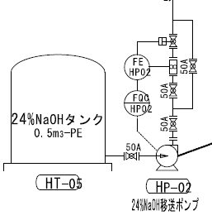

各工場へ供給するポンプメカ部より漏れを確認。

